業代評價分析
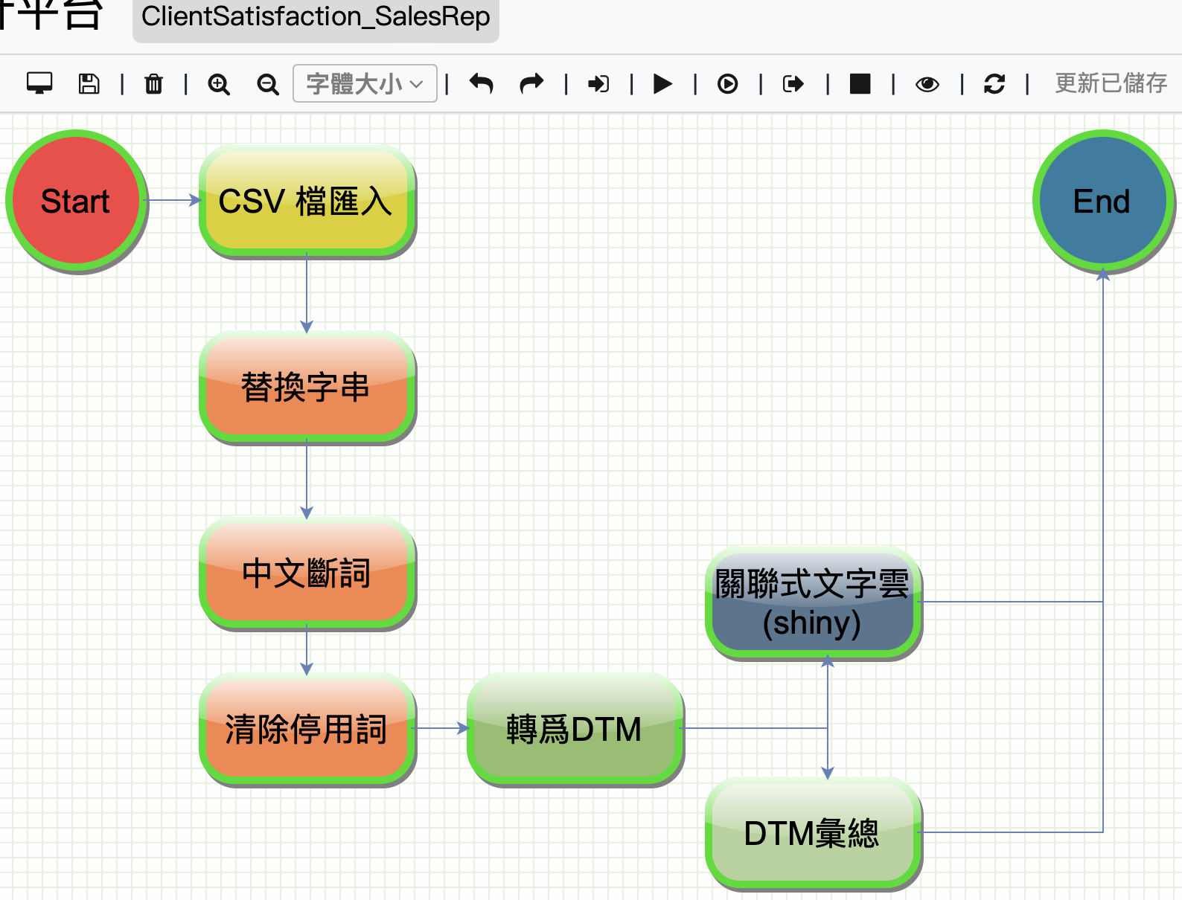
對本公司業務代表的表現評價 | DTM 匯總字典 |  | 類別 | 資料數 | 佔比
 | name | class | 正向評價 | 39 | 57%
 | 信賴 | 正向評價 | 負向評價 | 4 | 6%
 | 不足 | 負向評價 | 交期 | 6 | 9%
 | 交期 | 交期 | 售後服務 | 19 | 28%
 | 升級 | 售後服務 | Sum | 68 | 100%
 | 出貨 | 交期
 | 保持 | 正向評價
 | 售後服務 | 售後服務
 | 售後 | 售後服務
 | 快速 | 售後服務
 | 感謝 | 正向評價
 | 幫助 | 正向評價
 | 回覆 | 售後服務
 | 回應 | 售後服務
 | 專業 | 正向評價
 | 很滿意 | 正向評價
 | 採購 | 交期
 | 滿足 | 正向評價
 | 盡心 | 正向評價
 | 細心 | 正向評價
 | 積極 | 正向評價
 | 非常滿意 | 正向評價
 | 十分滿意 | 正向評價
 | 效率 | 正向評價
 | 缺乏 | 負向評價
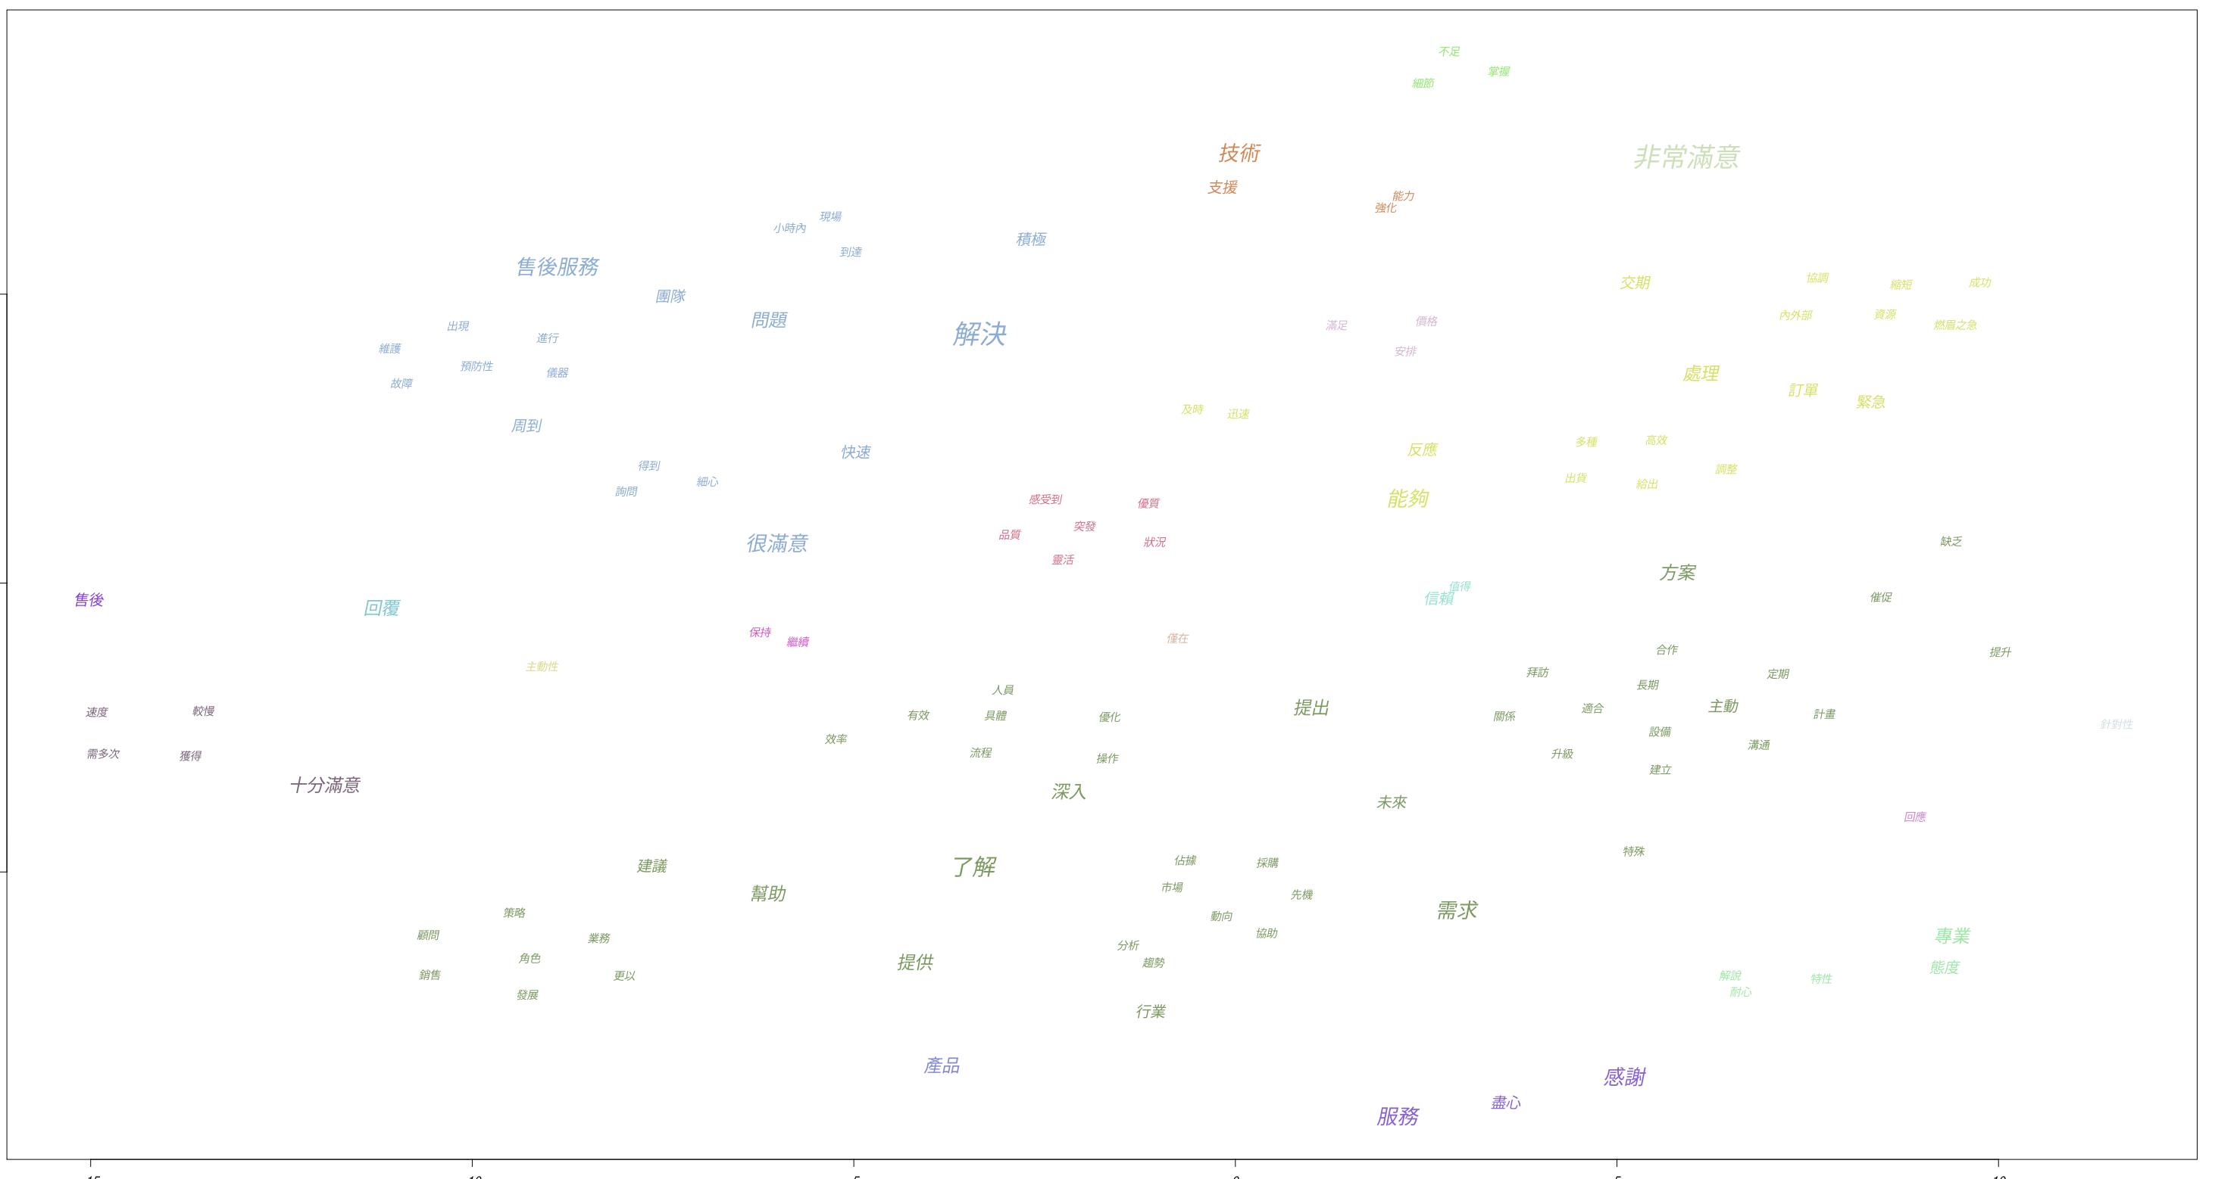
 | 縮短 | 交期
 | 維護 | 售後服務
 | 現場 | 售後服務
 | 溝通 | 售後服務
 | 催促 | 負向評價
 | 優質 | 正向評價
 | 即時 | 售後服務
 | 成功 | 正向評價
 | 細節 | 正向評價
 | 縮短 | 交期
 | 強化 | 負向評價
 | 周到 | 正向評價
 | 主動 | 售後服務
 | 主動性 | 售後服務

產品評價分析
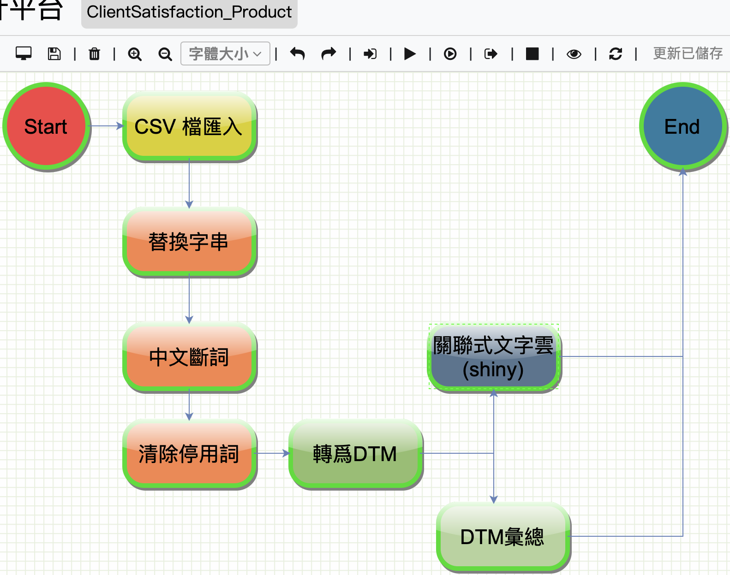
對本公司所售予之產品評價 | DTM 匯總字典 |  | 類別 | 資料數 | 佔比
 | name | class | 正向評價 | 16 | 24%
 | 滿意 | 正向評價 | 負向評價 | 4 | 6%
 | 無法通用 | 負向評價 | 售後維修 | 14 | 21%
 | 維修 | 售後維修 | 產品性能 | 26 | 38%
 | 維護 | 售後維修 | 產品價格 | 3 | 4%
 | 性能 | 產品性能 | 產品專利 | 2 | 3%
 | 價格 | 產品價格 | 技術培訓 | 3 | 4%
 | 優惠 | 產品價格 | Sum | 68 | 100%
 | 零件 | 售後維修
 | 準確度 | 產品性能
 | 專利技術 | 產品專利
 | 不夠詳細 | 負向評價
 | 不足 | 負向評價
 | 培訓 | 技術培訓
 | 精確度 | 產品性能
 | 太少 | 負向評價
 | 穩定性 | 產品性能
 | 技術支援 | 技術培訓
 | 再加強 | 負向評價
 | 高效 | 產品性能
 | 穩定 | 產品性能
 | 行業標準 | 產品性能
 | 操作 | 產品性能
 | 精度 | 產品性能
 | 不穩定 | 負向評價
 | 壽命 | 產品性能
 | 等待 | 售後維修
 | 詳細 | 正向評價
 | 加強 | 負向評價
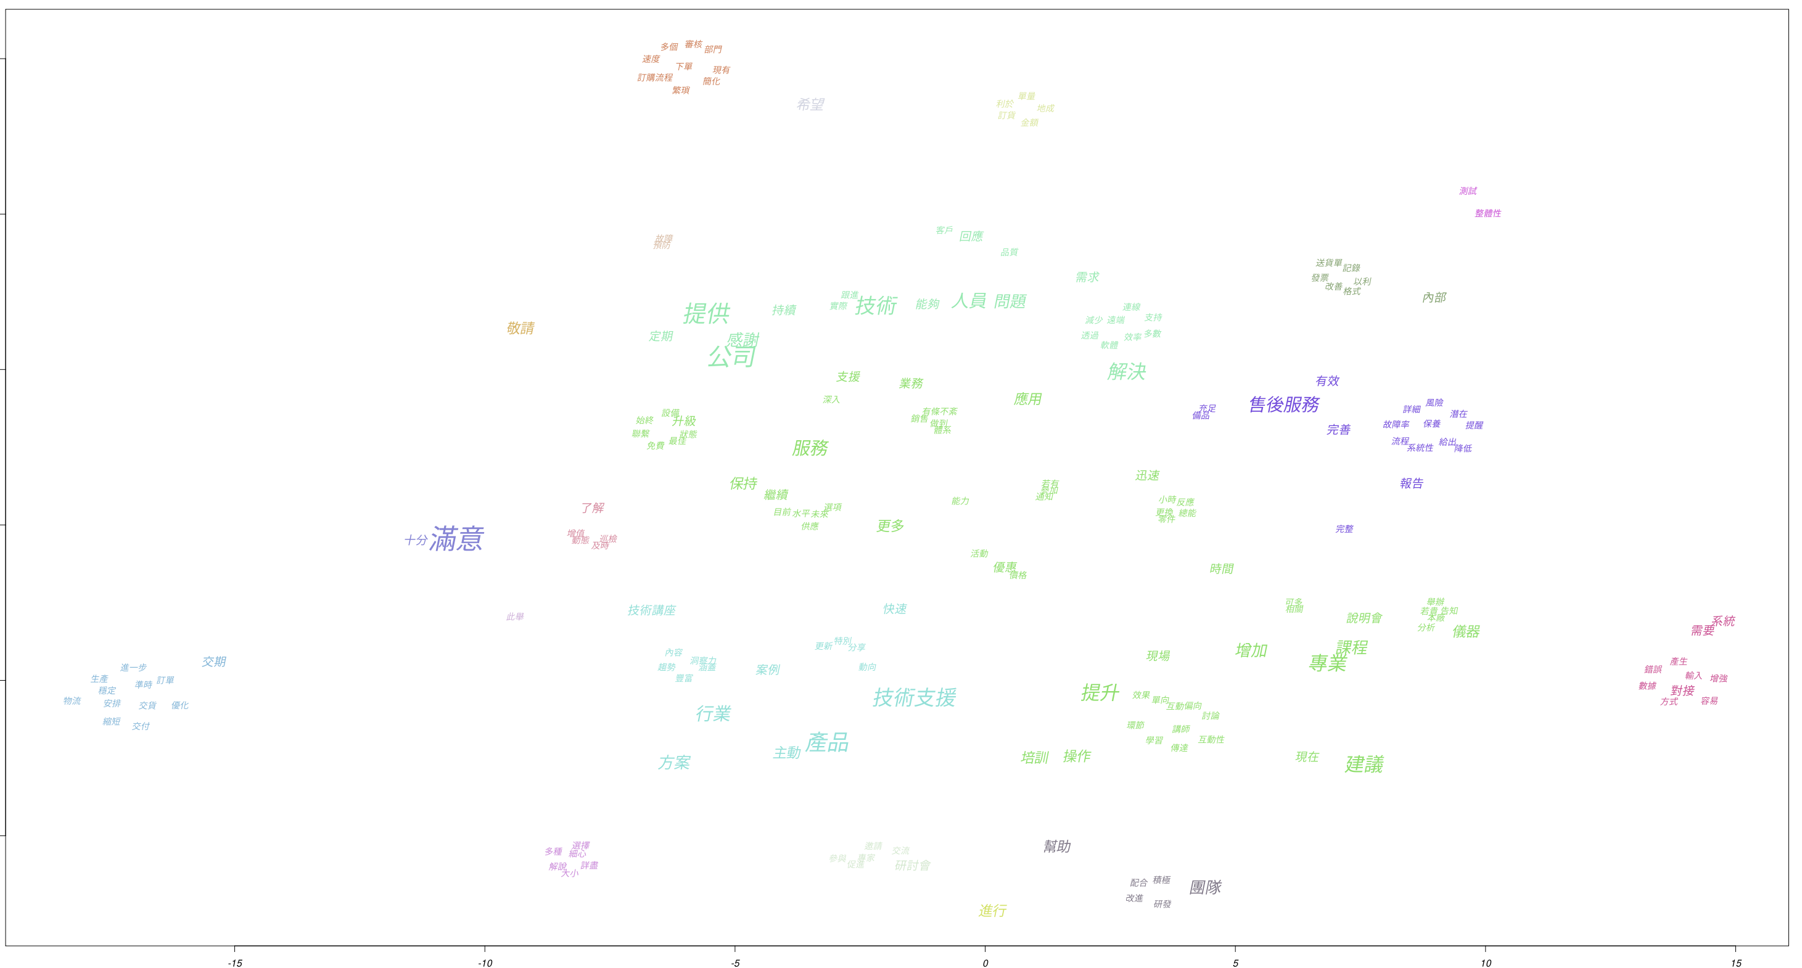
 | 時間 | 售後維修

公司整體評價分析

對本公司整體服務之評價 | DTM 匯總字典 |  | 類別 | 資料數 | 佔比
 | name | class | 正向評價 | 31 | 37%
 | 滿意 | 正向評價 | 負向評價 | 3 | 4%
 | 保持 | 負向評價 | 技術講座 | 13 | 15%
 | 技術研討會 | 技術講座 | 售後服務 | 2 | 2%
 | 技術講座 | 技術講座 | 技術支援 | 25 | 30%
 | 售後服務 | 售後服務 | 產品售價 | 3 | 4%
 | 技術支援 | 技術支援 | 訂單程序 | 7 | 8%
 | 技術人員 | 技術支援 | Sum | 84 | 100%
 | 價格 | 產品售價
 | 優惠 | 產品售價
 | 售價 | 產品售價
 | 課程 | 技術講座
 | 說明會 | 技術講座
 | 不夠 | 正向評價
 | 效率 | 正向評價
 | 感謝 | 正向評價
 | 研討會 | 技術講座
 | 完善 | 正向評價
 | 培訓 | 技術講座
 | 送貨單 | 訂單程序
 | 交期 | 訂單程序
 | 成單量 | 訂單程序
 | 專業 | 正向評價
 | 細心 | 正向評價
 | 訂購流程 | 訂單程序
 | 服務 | 技術支援
 | 技術 | 技術支援
 | 解決 | 技術支援
 | 快速 | 正向評價
 | 迅速 | 正向評價
 | 訂單 | 訂單程序
 | 交付 | 訂單程序
 | 物流 | 訂單程序
 | 售後 | 售後服務

